Sheet1
№1 | Ввод валидного российского номера автомобиля
Приоритет 1 | Автоматизирован: ДА
Предусловия
1. Открыта страница Калькулятор ОСАГО https://b2c.pampadu.ru/index.html#49a973bd-2d7c-4b9b-9c28-d986d7757983
Шаги выполнения |  | Ожидаемый результат
1. В поле ввода гос.номера ввести валидные данные. Например: А 777 АА 716 |  | 1. Введенные данные отображаются в поле
2. Нажать "Продолжить" |  | 2. После загрузки (2-3 секунды) переход на следующую форму дропдаунами выбора марки и модели автомобиля

№2 | Расчет без номера автомобиля
Приоритет 1 | Автоматизирован: ДА
Предусловия
1. Открыта страница Калькулятор ОСАГО https://b2c.pampadu.ru/index.html#49a973bd-2d7c-4b9b-9c28-d986d7757983
Шаги выполнения |  | Ожидаемый результат
1. Нажать "Не помню или еще не получал" |  | 1. Открывается форма с двумя дропдаунами "Марка автомобиля" и "Модель автомобиля"

№3 | Проверка элементов и вида формы ввода гос.номера
Приоритет 1 | Автоматизирован: ДА
Предусловия
1. Открыта страница Калькулятор ОСАГО https://b2c.pampadu.ru/index.html#49a973bd-2d7c-4b9b-9c28-d986d7757983
Шаги выполнения |  | Ожидаемый результат
1. Проверить элементы интерфейса на соответсвие макету |  | 1. Форма в соответствует макету
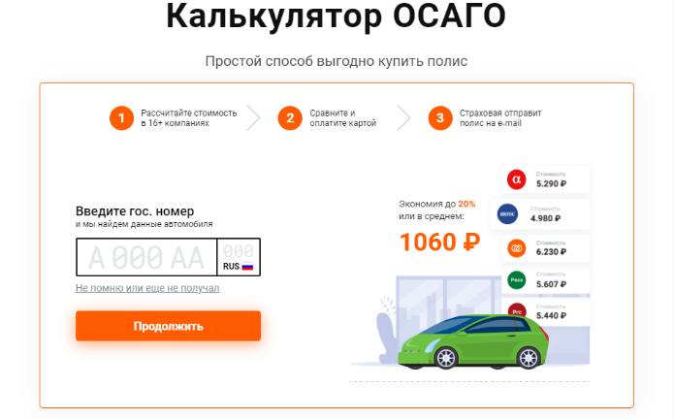

Дальше негативные ТК

№4 | Ввод пустого поля
Приоритет 1 | Автоматизирован: ДА
Предусловия
1. Открыта страница Калькулятор ОСАГО https://b2c.pampadu.ru/index.html#49a973bd-2d7c-4b9b-9c28-d986d7757983
Шаги выполнения |  | Ожидаемый результат
1. Нажать "Продолжить" |  | 1. Форма валидирует красным цветом

№5 | Ввод только чисел
Приоритет 1 | Автоматизирован: НЕТ
Предусловия
1. Открыта страница Калькулятор ОСАГО https://b2c.pampadu.ru/index.html#49a973bd-2d7c-4b9b-9c28-d986d7757983
Шаги выполнения |  | Ожидаемый результат
1. В поле ввода гос.номера ввести только числа. Например: 7 777 77 777 |  | 1. Форма не реагирует на ввод только чисел

№6 | Ввод только букв (кириллица)
Приоритет 2 | Автоматизирован: ДА
Предусловия
1. Открыта страница Калькулятор ОСАГО https://b2c.pampadu.ru/index.html#49a973bd-2d7c-4b9b-9c28-d986d7757983
Шаги выполнения |  | Ожидаемый результат
1. В поле ввода гос.номера ввести только буквы (кириллица). Например: А ААА АА ААА |  | 1. Форма не реагирует на ввод только букв

№7 | Ввод спецсимволов
Приоритет 2 | Автоматизирован: НЕТ
Предусловия
1. Открыта страница Калькулятор ОСАГО https://b2c.pampadu.ru/index.html#49a973bd-2d7c-4b9b-9c28-d986d7757983
Шаги выполнения |  | Ожидаемый результат
1. В поле ввода гос.номера ввести только спецсимволы. Например: % !"№ ;: )*? |  | 1. Форма не реагирует спецсимволов

№8 | Ввод из буфера обмена
Приоритет 2 | Автоматизирован: НЕТ
Предусловия
1. Открыта страница Калькулятор ОСАГО https://b2c.pampadu.ru/index.html#49a973bd-2d7c-4b9b-9c28-d986d7757983
Шаги выполнения |  | Ожидаемый результат
1. В поле ввода гос.номера вставить невалидные данные из буфера обмена |  | 1. Форма не реагирует

№9 | Ввод латиницы
Приоритет 2 | Автоматизирован: НЕТ
Предусловия
1. Открыта страница Калькулятор ОСАГО https://b2c.pampadu.ru/index.html#49a973bd-2d7c-4b9b-9c28-d986d7757983
Шаги выполнения |  | Ожидаемый результат
1. В поле ввода гос.номера ввести латинские буквы |  | 1. Вводится только кириллица

№10 | Ввод пробелов
Приоритет 2 | Автоматизирован: НЕТ
Предусловия
1. Открыта страница Калькулятор ОСАГО https://b2c.pampadu.ru/index.html#49a973bd-2d7c-4b9b-9c28-d986d7757983
Шаги выполнения |  | Ожидаемый результат
1. В поле ввода гос.номера ввести пробелы |  | 1. Форма не реагирует

№11 | Ввод не полного номера
Приоритет 2 | Автоматизирован: НЕТ
Предусловия
1. Открыта страница Калькулятор ОСАГО https://b2c.pampadu.ru/index.html#49a973bd-2d7c-4b9b-9c28-d986d7757983
Шаги выполнения |  | Ожидаемый результат
1. В поле ввода гос.номера ввести валидные данные. Например: А 777 АА |  | 1. Форма валидирует красным цветом

№12 | Проверка верстки для разных диагоналей (устройств)
Приоритет 2 | Автоматизирован: НЕТ
Предусловия
1. Открыта страница Калькулятор ОСАГО https://b2c.pampadu.ru/index.html#49a973bd-2d7c-4b9b-9c28-d986d7757983
Шаги выполнения |  | Ожидаемый результат
1.В DevTools выбрать отображение для мобильного устройства. Например iPhone 12 pro |  | 1. Верстка адаптируется под формат экрана

